Hoja 1
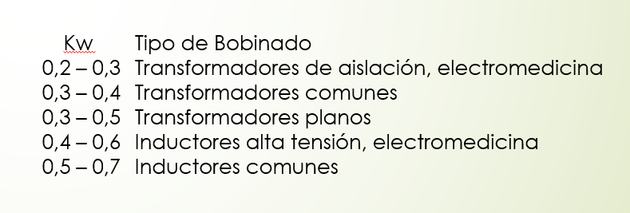
1° PASO: Buscar relación N2/N1 para que el control trabaje en el medio.
Vin_medio | 140.06 | V | Iin_media | 0.1928 | A
Vout_medio | 9 | V | Iout_media | 4.5 | A | factor_pico | 1.5
Asenoidal | 220 | V | P_out_target | 27 | W
N2/N1 = V2/V1 | 0.064 |  | f_switching | 132000 | Hz
2° PASO: Dimensionar N1 y N2 por corriente
Núcleo
Aw | 172 | mm^2
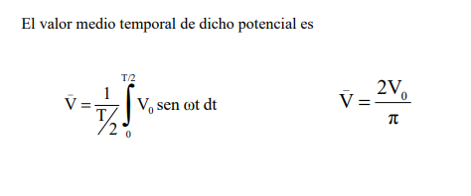
fv | 0.3
k1 | 0.5 |  | % de área al primario
k2 | 0.5 |  | % de área del secundario
A1 | 25.8 | mm^2
A2 | 25.8 | mm^2

Conductores
D_primario | 0.6 | mm
S_skin_primario | 0.17907 | mm^2
J_primario | 4 | A/mm^2 | 2 a 4 A/mm^2
N_cond_prim | 1 | 0.269138756 | Número de conductores apareados

D_secundario | 0.6 | mm
S_skin_sec | 0.17907 | mm^2
J_sec | 4 | A/mm^2
N_cond_sec | 7 | 6.282431964 | Número de conductores apareados

Sección de conductores equivalentes
S_total_pr | 0.36 | mm^2 | Teniendo en cuenta que es un fleje (peor caso)
S_total_sec | 2.52 | mm^2

Capacidad de carrete
N1_max | 71 | 71.66666667 | vueltas | => | N2 | 4.562
N2_max | 10 | 10.23809524 | vueltas | => | N1 | 155.618
3° PASO: Verificación por saturación del núcleo
Núcleo
Bsat | 390 | mT | @10kHz y 100°C (peor caso)
Amin | 229 | mm^2
AL | 5200 | nH

B_AC | 32.63 | mT
B_DC | 310.80 | mT
B_max | 343.43 | mT | OK?
4º PASO: cálculo de L

